表紙
オーナー様管理台帳（ＣＲＭ）
詳細設計書

サブシステム名： |  | トップページ

機 能 名： |  | 災害情報登録

 | 最終更新日 |  | ： | 2015/12/11

 | 最 終 版 数 |  | ： | 1.1

画面遷移
カテゴリ | 詳細設計書 | オーナー様管理台帳（ＣＲＭ） |  | 作成者 | 蔡薇薇 | 作成日 | 2015-05-11 | 版番
サブシステム | トップページ | 災害情報登録 |  | 更新者 |  | 更新日 |  | 1.0
ＩＤ | CRMG010101 | 名称 | 画面遷移

ID:CRMG010100
トップページ（一般ユーザ）
ID:CRMG010101
災害情報登録

災害情報を登録する ボタン

災害情報を修正する ボタン

災害解除 ボタン

保存 ボタン

閉じる ボタン

画面遷移

ポップアップ

画面レイアウト
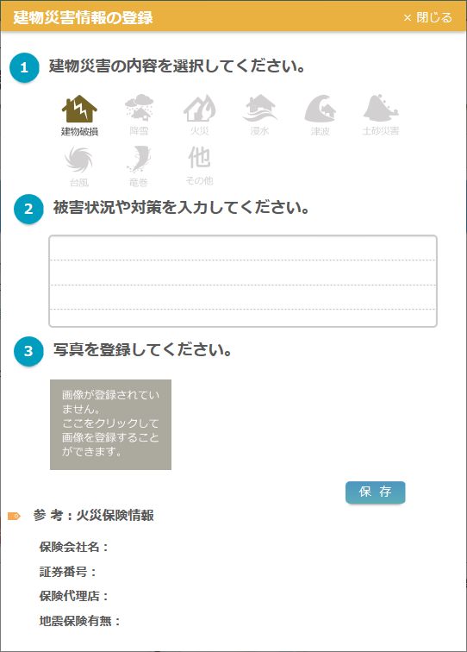
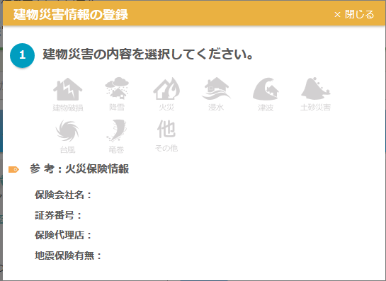
カテゴリ | 詳細設計書 | オーナー様管理台帳（ＣＲＭ） |  | 作成者 | 蔡薇薇 | 作成日 | 2015-05-11 | 版番
サブシステム | トップページ | 災害情報登録 |  | 更新者 | 郭龍 | 更新日 | 2016-02-29 | 1.1
ＩＤ | CRMG010101 | 名称 | 画面レイアウト

処理フロー
カテゴリ |  | 詳細設計書 |  | オーナー様管理台帳（ＣＲＭ） |  |  |  |  |  |  |  |  |  | 作成者 | 蔡薇薇 | 作成日 | 2015-04-16 | 版番
サブシステム |  | トップページ |  | 災害情報登録 |  |  |  |  |  |  |  |  |  | 更新者 |  | 更新日 |  | 1.0
ＩＤ |  | CRMG010101 |  | 名称 |  |  | 処理フロー

 | フロー名 |  | 1.災害情報登録画面初期化処理(A000)

開始

【A001】引数取得処理

共通マスタ
【A002】アイコン画像のパス取得

【A003】新規OR修正の判断

 |  |  |  |  |  |  |  |  | 修正 |  |  |  | 新規

災害情報
【A004】修正画面初期化処理
【A005】新規画面初期化処理

Success21物件情報
【A006】火災保険情報表示処理

TOKEN.物件情報

終了

メッセージ
画面
条件分岐
データ
処理
開始・終了

 | フロー名 |  | 2.アイコンクリック処理(B000)

開始

【B001】アイコン状況チェック
 |  |  |  |  |  |  |  |  |  |  | アイコンが選択した

 |  |  |  |  |  | アイコン未選択

【B003】入力項目表示処理
【B002】災害アイコン切り替えの処理

終了

メッセージ
メッセージ
画面
画面
条件分岐
条件分岐
データ
データ
処理
処理
開始・終了
開始・終了

 | フロー名 |  | 3.画像未登録Imageのクリック処理(C000)

開始

【C001】画像未登録Imageをクリックする

終了

メッセージ
メッセージ
メッセージ
画面
画面
画面
条件分岐
条件分岐
条件分岐
データ
データ
データ
処理
処理
処理
開始・終了
開始・終了
開始・終了

 | フロー名 |  | 4.災害写真×ボタンクリック処理(D000)

開始

【D001】災害写真×ボタンクリック処理

終了

メッセージ
画面
条件分岐
データ
処理
開始・終了

 | フロー名 |  | 5.保存ボタンの押下処理(E000)

開始

【E001】確認MSG表示処理
 |  |  |  |  |  |  |  | いいえ

 |  |  |  |  | はい

災害情報

【E002】保存処理

災害写真ファイルサーバ

終了

メッセージ
画面
条件分岐
データ
処理
開始・終了

 | フロー名 |  | 6.災害解除ボタンの押下処理(F000)

開始

【F001】確認MSG表示処理
 |  |  |  |  |  |  |  |  |  |  |  | いいえ

 |  |  |  |  |  |  |  |  |  | はい

【F002】災害情報解除処理
災害情報

終了

メッセージ
画面
条件分岐
データ
処理
開始・終了

 | フロー名 |  | 7.閉じるボタンの押下処理(G000)

開始

【G001】閉じるボタンの押下処理

終了

メッセージ
画面
条件分岐
データ
処理
開始・終了

条件分岐
データ
処理
開始・終了

